Sheet1
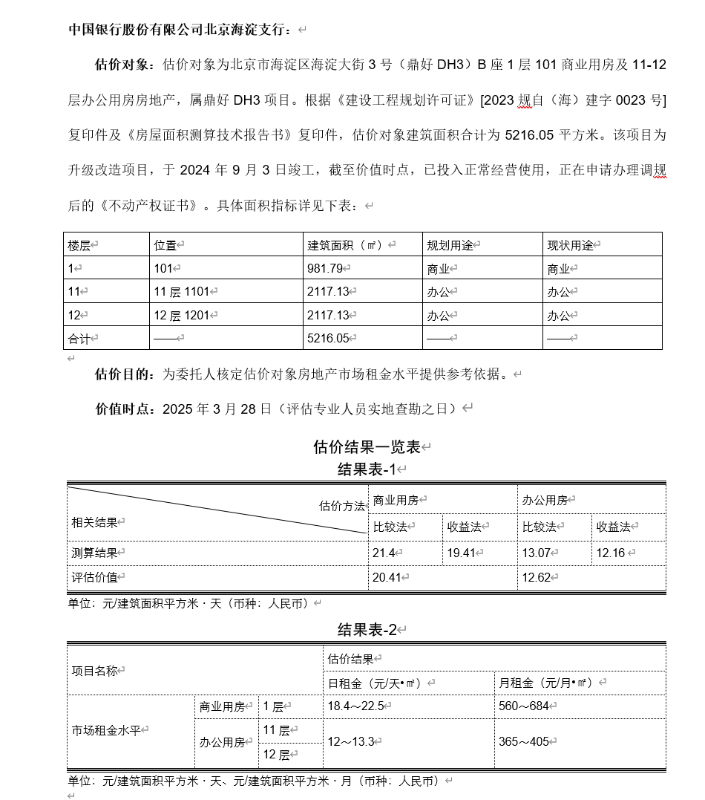
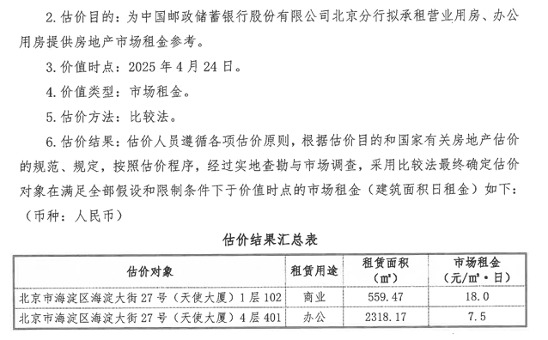
国策报告

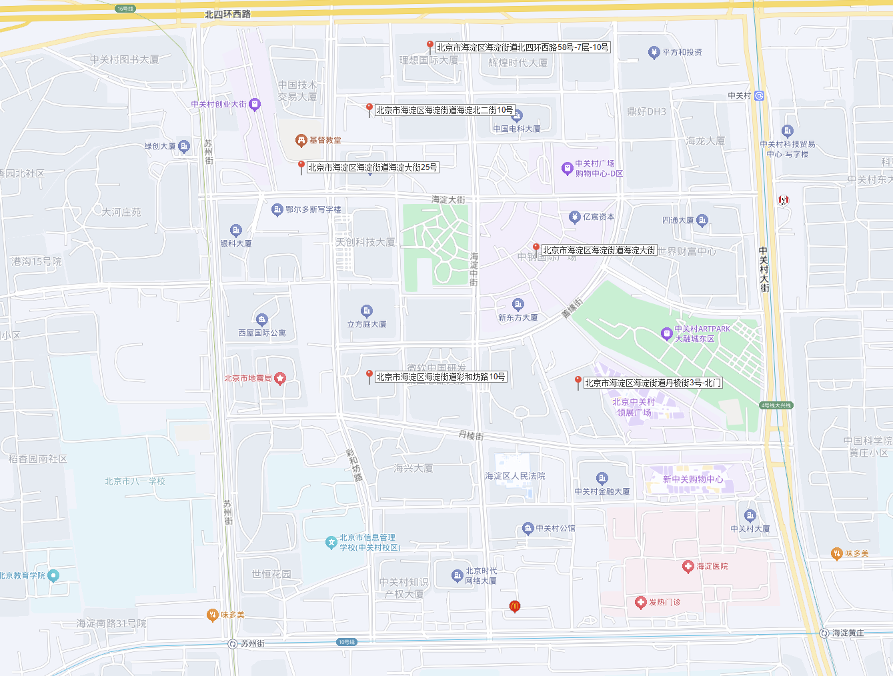

鼎好大厦

商业租金
序号 | 租户 |  | 租赁部位（含楼层） | 建筑面积 | 计租面积 | 合同期限 | 合同期限 | （起始）日租金（元/天.平方米） |  | 年租金 |  | 租金涨幅情况 | 物业管理费 | 其他
 | 品牌 | 单位名称 |  | 平方米 | 平方米 | 起止年/月/日 | 终止 | 不含税 | 含税 | 不含税 | 含税 |  | 元/天.平方米
1 | 长盛基金 | 长盛基金管理有限公司 | 3、5整层 |  | 4,939.08 | 2021/9/16 | 2026/9/15 |  | 12.50 |  | 20,373,705.00 |  |  | 2023年3月免租一个月
2 |  | 长盛创富资产管理有限公司 | 506 |  | 60.00 | 2021/9/16 | 2026/9/15 |  | 12.50 |  | 247,500.00 |  |  | 2023年3月免租一个月
3 | 百信银行 | 中信百信银行股份有限公司 | 8、9、10、11整 |  | 9,950.18 | 2022-05-01 | 2027-04-30 |  | 12.08 |  | 43,261,790.61 |  |  | 1-3年362.32元/平米*月；4-5年377.8元/平米*月
4 |  | 中信百信银行股份有限公司 | 101B |  | 327.00 | 2019/5/1 | 2024/4/30 |  | 11.92 |  | 1,402,830.00
5 | 索通发展 | 天津朗通国际商贸有限公司北京销售分公司 | 1506A单元 |  | 25.00 | 2020/12/1 | 2025/12/31 |  | 12.57 |  | 113,100.00
6 |  | 索通发展股份有限公司 | 150151506C |  | 2,508.73 | 2020/12/1 | 2025/12/31 |  | 12.57 |  | 11,349,494.52
7 |  | 天津朗通国际经贸有限公司北京销售分公司 | 1506B单元 |  | 130.56 | 2020/12/1 | 2025/12/31 |  | 12.57 |  | 590,653.44
8 | 长安保险 | 长安责任保险股份有限公司 | 1603单元17层 |  | 2,897.78 | 2022-12-16 | 2027-12-15 |  | 12.83 |  | 13,387,743.60 |  |  | 2023-2026年12月免租
9 | 中国航油 | 中国航油集团财务有限公司 | 21整层 |  | 2,370.67 | 2018/7/1 | 2028/6/30 |  | 11.90 |  | 10,155,950.28 |  |  | 2018-7:340;2023-7:357;2026-7:367.71
10 | 金风科技 | 北京天润新能投资有限公司 | 22、23整层 |  | 5,034.96 | 2023/1/1 | 2027/12/31 |  | 12.75 |  | 1,925,872.20 |  |  | 2026/1/1-2027/12/31,405元/平米*月
11 | 益科正润 | 益科正润投资集团有限公司 | 25整层 |  | 2,789.55 | 2017/12/21 | 2028-08-20 |  | 13.53 |  | 11,325,573.00 |  |  | 2023免租2个月，2024-2027每年9月免租1个月
12 | 联储证券 | 联储证券有限责任公司 | 26整层 |  | 2,642.74 | 2017/12/21 | 2028-08-20 |  | 13.53 |  | 10,729,524.40
13 |  | 联储证券有限责任公司 | 27整层 |  | 2,642.74 | 2017/12/21 | 2028-08-20 |  | 13.53 |  | 10,729,524.40
14 | 中国建筑 | 中建财务有限公司 | 20层 |  | 2,664.29 | 2021/6/1 | 2025/5/31 |  | 12.20 |  | 11,701,561.68
15 |  | 中建资本控股有限公司 | 30层04单元 |  | 659.30 | 2021/1/1 | 2024/12/31 |  | 12.20 |  | 2,774,993.70 |  |  | 2021-2023年6月免15天
16 |  | 中建投资基金管理（北京）有限公司 | 30层03单元 |  | 470.50 | 2021/1/1 | 2024/12/31 |  | 12.20 |  | 1,980,334.50 |  |  | 2021-2023年6月免15天
17 |  | 中建商业保理有限公司 | 30层02单元 |  | 463.77 | 2021/1/1 | 2024/12/31 |  | 12.20 |  | 1,952,007.93 |  |  | 2021-2023年6月免15天
18 |  | 中建英大保险经纪有限公司 | 30层01单元 |  | 1,049.17 | 2023-04-01 | 2024-12-31 |  | 12.20 |  | 4,607,954.64
19 |  | 中国建设基础设施有限公司 | 31整层 |  | 2,898.26 | 2022-10-01 | 2025-09-30 |  | 12.27 |  | 12,798,716.16
20 |  | 中国建筑股份有限公司（海外） | 32整层 |  | 2,898.26 | 2021/1/1 | 2024/12/31 |  | 12.27 |  | 12,798,716.16
21 |  | 中国建筑股份有限公司 | 2/18/19/28/29/33-40 |  | 32,508.24 | 2022-04-01 | 2025-03-31 |  | 10.40 |  | 121,710,850.56 |  | 33.00
22 |  | 中国建筑股份有限公司 | 裙楼 |  | 3,297.30 | 2021-01-01 | 2023-12-31 |  | 15.83 |  | 18,794,610.00 |  | 50.00
23 | 中信银行 | 中信银行股份有限公司总行营业部 | 101A |  | 689.00 | 2019/5/1 | 2024/4/30 |  | 8.58 |  | 2,126,943.00
24 |  | 中信银行股份有限公司总行营业部 | 101A |  | 188.00 | 2019/5/1 | 2024/4/30 |  | 13.13 |  | 580,356.00
25 | 百朗律所 | 北京百朗律师事务所 | 16层01、02A、06 |  | 1,146.78 | 2023-09-01 | 2029-08-31 |  | 12.00 |  | 4,541,248.80 |  |  | 6年合约，共计6个月免租期，前三年360元/月*平米，后三年380元/月*平米

项目编号 | 项目名称（推广名） | 地址 |  | 省 | 市 | 区（县） | 街道 | 环线 | 市调案例/合同 | 用途 |  | 楼宇建筑类型 |  | 功能类型 |  | 楼层（层） |  |  |  | 其他位置相关信息 |  |  |  |  | 层高 |  | 建成时间（年） |  | 建筑物利用状况 |  | 土地使用期限 |  | 买入价格（万元） |  | 买入时间 | 承租方 |  | 类型 |  | 租赁限制 |  | 面积（平方米） |  |  |  |  | 付款方式 | 押金 （元） | 起始租金及内涵 |  |  |  |  | 维修费 | 租约期限 |  |  | 免租期 （月） | 涨幅 |  | 其他特殊，如定制装修改造等 | 来源 |  | 合同租金是否与市场水平相符 |  | 意向租金（中行等金融机构） |  |  |  |  | 备注 | 录入人 | 录入时间 | 核对人 | 核对时间
 |  | 产证地址 | 现状地址 |  |  |  |  |  |  | 证载用途 | 现状用途 利用方向 | 主楼宇 | 裙楼 | 商业类型 | 办公类型 | 总楼层-地上 | 总楼层-地下 | 所在楼层 /具体楼层 | 所在楼层 /区间位置 | 出入口位置 （商业利用） | 面宽 （米） | 进深 （米） | 景观 | 其他 | 高度 （米） | 隔层 | 证载 | 调查 | 改造加固时间 | 改造加固内容 | 证载 | 调查 | 实际交易价格 | 开票价格 |  | 公司名称 | 商户 | 商业 经营类型 | 办公 租户行业 | 合同约定 | 调查 | 计租面积㎡ | 套内面积㎡ | 建筑面积㎡ | 得房率-公式 | 得房率-介绍 |  |  | 租金(市调) 元/天·㎡ | 净租金 | 增值税 | 物业费 元/月·㎡ | 能源费 元/天·㎡ |  | 计租起始日期 | 结束日期 | 租期(年) 租赁期限 |  | 涨幅方式 | 计算平均涨幅 |  | 形式 | 签订时间 /市调日期 | 是否正常 | 具体情况 | 租金 元/天·㎡ | 增值税 | 物业费 元/月·㎡ | 能源费 元/天·㎡ | 意向成交时间
2023-1-0571 | 樱花园 | 北京市朝阳区樱花园东街 | 北京市朝阳区樱花园东街 | 北京市 | 北京市 | 朝阳区 | 和平街街道 | 3-4环 | 项目信息 | 商业 | 商业 | 低层：≤3层，10米 | / | 独立商业 | / | 3 | 0 | 1 | 低区 | 对外 | 6.5 | 16 | / | / | 3 | / | / | 1998 | / | / | 2048-09-24 | / | / | / | / | 北京共创伟业文化传播有限公司 | 红玫瑰烧腊豉油鸡饭 | 餐饮（明火） | / | / | / | 102.86 | / | 102.86 | #VALUE! | / | 半年付 | 其他 | 16 | 15.24 | 5% | 0 | 0 | / | 2020-08-28 | 2025-10-16 | 5 | / | 约定 | 1.60% | / | 合同 | 2020-08-23 | 正常 | / | / | / | / | / | / | 押金54000 | 崔丽新 | 2023-08-01 | 邢轲 | 2023-08-01
2023-1-0384-F01ZLGJ3 | 金泰国益大厦 | 朝阳区朝阳北路103号 | / | 北京市 | 北京市 | 朝阳区 | 八里庄街道 | 4-5环 | 项目信息 | 非配套 | 商业 | 高层：11-30层，40-100米 | 低层：≤3层，10米 | 写字楼配套（底商/裙楼） |  | 17 | 3 | 1 | 低区 | 对外 | / | / | / | / | / | / | 2005 | / | / | / | 2053-06-12 | / | / | / | / | 中国银行股份有限公司北京通州支行 | / | 银行营业网点 |  | / | / | 574.37 | / | / | #VALUE! | / | 季付 | 押一 | 10.34 | 9.85 | 5% | 0 | 0 | / | 2020-01-01 | 2023-12-31 | 4 | / | 每2年涨幅一次 | 3.20% | / | 合同 | 2019-12-11 | 正常 | / | 11.9 | 5% | 0 | 0 | / | /
2023-1-0384 | 华纺易城 | / | 朝阳区青年路29号院 | 北京市 | 北京市 | 朝阳区 | 平房乡 | 4-5环 | 市调案例 | / | 商业 | 高层：11-30层，40-100米 | 低层：≤3层，10米 | 住宅配套（底商/裙楼) |  | / | / | 1-2层 | 低区 | 对外 | / | / | / | / | / | / | 2006 | / | / | / | / | / | / | / | / | / | / |  |  | / | / | 180 | / | 180 | #VALUE! | / |  |  | 13.57 | 12.92 | 5% | 0 | 0 | / | / | / | / | / | / | / | / |  | / |  | / | / |  | / | / | / | /
2023-1-0270 | 远洋山水 | 石景山区玉泉西里二区1号楼 | 石景山区玉泉西里二区1号楼 | 北京市 | 北京市 | 石景山区 | 鲁谷街道 | 4-5环 | 项目信息 | 配套公建 | 商业 | 高层：11-30层，40-100米 | 低层：≤3层，10米 | 住宅配套（底商/裙楼) | / | 2 | 1 | 1 | / | 对外 | 20 | 20 | / | / | 3 | / | 2006 | / | / | / | / | / | / | / | / | 上海浦东发展银行股份有限公司北京分行 | 浦发银行 | 银行营业网点 | / | / | / | 420 | 400 | 420 | 95.2% | 95% | 年付 | 押一 | 14 | 13.23 | 5% | 3.2 | 0 | / | 2018-06-28 | 2024-06-27 | 6 | 2 | 每三年递增5% | 1.00% | / | 合同 | 2018-06-28 | 正常 | / | / | / | / | / | / | / | 邢轲 | 2023-04-14 | 赵雯 | 2023-04-18
2023-1-0270 | 远洋山水 | 石景山区玉泉西里二区 | 石景山区玉泉西里二区 | 北京市 | 北京市 | 石景山区 | 鲁谷街道 | 4-5环 | 市调案例 | 商业 | 商业 | 高层：11-30层，40-100米 | / | 住宅配套（底商/裙楼) | / | / | / | 1 | / | 对外 | / | / | / | / | 3 | / | / | 2006 | / | / | / | / | / | / | / | / | / | / | / | / | / | 300 | 220 | 300 | 73.3% | 75% | 半年付 | 押二 | 10 | 9.42 | 5% | 3.2 | 0 | / | / | / | / | / | / | / | / | 市调（电话核实） | / | 正常 | / | / | / | / | / | / | 朝东一侧临近台湾街 | 邢轲 | 2023-04-14 | 赵雯 | 2023-04-18
2023-1-0660 | 世纪金源大厦北侧 | / | 北京市海淀区蓝靛厂东路2号 | 北京市 | 北京市 | 海淀区 | 曙光街道 | 3-4环 | 市调案例 | 商业 | 商业 | 低层：≤3层，10米 |  | 写字楼配套（底商/裙楼） |  | 1 | / | 1 |  | 对外 | / | / | / | / | 3 | / | / | / | / | / | / | / | / | / | / | / | / | 超市 |  | / | / | 430 |  | 430 | / |  | 季付 | 押一 | 11 | 10.48 | 5% |  |  |  | / | / | / |  | / | / |  | 市调（电话核实） | 2023-08-29 | 正常 |  |  |  |  |  |  |  | 张泽 | 2023-08-29
2023-1-0660 | 嘉德公寓底商 | / | 北京市海淀区复兴路甲38号 | 北京市 | 北京市 | 海淀区 | 永定路街道 | 4-5环 | 市调案例 | 商业 | 商业 | 低层：≤3层，10米 |  | 住宅配套（底商/裙楼) |  | 1 | / | 1 |  | 对外 | / | / | / | / | 3 | / | / | / | / | / | / | / | / | / | / | / | / | 美容美发 |  | / | / | 312.1 |  | 312.1 | / |  | 季付 | 押一 | 10 | 9.52 | 5% |  |  |  | / | / | / |  | / | / |  | 市调（电话核实） | 2023-08-29 | 正常 |  |  |  |  |  |  |  | 张泽 | 2023-08-29
2023-1-0445 | 西城晶华 | 西城区太平桥大街8号院3号楼1至2层10 | 西城区太平桥大街8号院3号楼1至2层10 | 北京市 | 北京市 | 西城区 | 金融街街道 | 2环内 | 市调案例 | 商业 | 商业 | 低层：≤3层，10米 | 低层：≤3层，10米 | 住宅配套（底商/裙楼) | / | 8 | 0 | 1-2层 | 低区 | 对外 | 8 | 20 | / | / | 3 | / | 2008 | / | / | / | / | / | / | / | / | / | / | 教培 | / | / | / | 400 | 400 | 400 | 100.0% | / | 年付 | / | 6.67 | 6.67 | 0% | 0 | 0 | / | / | / | / | / | / | / | 现状空置 | 市调（电话核实） | / | 正常 | / | / | / | / | / | / | 本户中介报价，临支路砖塔胡同 | 崔丽新 | 2023-06-12 | 邢轲 | 2023-06-12
2023-1-0445 | 西城晶华 | 西城区太平桥大街8号院3号楼1至2层10 | 西城区太平桥大街8号院3号楼1至2层10 | 北京市 | 北京市 | 西城区 | 金融街街道 | 2环内 | 市调案例 | 商业 | 商业 | 低层：≤3层，10米 | 低层：≤3层，10米 | 住宅配套（底商/裙楼) | / | 8 | 0 | 1-2层 | 低区 | 对外 | 8 | 20 | / | / | 3 | / | 2008 | / | / | / | / | / | / | / | / | / | / | 教培 | / | / | / | 400 | 400 | 400 | 100.0% | / | 年付 | / | 8.33 | 8.33 | 0% | 0 | 0 | / | / | / | / | / | / | / | 现状空置 | 市调（电话核实） | / | 正常 | / | / | / | / | / | / | 本户中介报价，临支路砖塔胡同 | 崔丽新 | 2023-06-12 | 邢轲 | 2023-06-12
2023-1-0445 | 西城晶华 | 西城区太平桥大街8号院 | 西城区太平桥大街8号院 | 北京市 | 北京市 | 西城区 | 金融街街道 | 2环内 | 市调案例 | 商业 | 商业 | 低层：≤3层，10米 | 低层：≤3层，10米 | 住宅配套（底商/裙楼) | / | 8 | 1 | 负1-2层 | 低区 | 对外 | 5 | 20 | / | / | 3 | / | 2008 | / | / | / | / | / | / | / | / | / | / | 房产中介 | 租赁和商务服务业 | / | / | 260 | 260 | 260 | 100.0% | / | 年付 | / | 12.65 | 12.65 | 0% | 0 | 0 | / | / | / | / | / | / | / | / | 市调（电话核实） | / | 正常 | / | / | / | / | / | / | 本户中介报价，临主路太平桥大街 | 崔丽新 | 2023-06-12 | 邢轲 | 2023-06-12
2023-1-0467 | 西单佳慧雅园 | 西城区西绒线胡同26号院1-13号1层10、13号,2层11、12号商业用房；西城区油坊胡同2号楼1层101、2层210商业及办公用房 | 西城区西绒线胡同26号院1-13号1层10、13号,2层11、12号商业用房；西城区油坊胡同2号楼1层101、2层210商业及办公用房 | 北京市 | 北京市 | 西城区 | 金融街街道 | 2环内 | 项目信息 | 商业及办公 | 办公 | 高层：11-30层，40-100米 | 低层：≤3层，10米 | 住宅配套（底商/裙楼) | / | 16 | 0 | 1-2层 | 低区 | 对外 | 20 | 35 | / | / | 3 | / | 2008 | / | / | / | / | / | / | / | / | 彩彩（北京）酒业有限公司 | / | 烟酒销售 | / | / | / | 1677.41 | 1677.41 | 1677.41 | 100.0% | / | 半年付 | 押二 | 7 | 7.00 | 0% | 0 | 0 | / | 2022-11-01 | 2032-10-31 | 10 | 6 | 每2年5% | 1.77% | 现状空置 | 合同 | 2022-11-01 | 正常 | / | / | / | / | / | / | / | 崔丽新 | 2023-06-28

项目编号 | 项目名称（推广名） | 地址 |  | 省 | 市 | 区（县） | 街道 | 环线 | 市调案例/合同 | 用途 |  | 楼宇建筑类型 |  | 功能类型 |  | 楼层（层） |  |  |  | 其他位置相关信息 |  |  |  |  | 层高 |  | 建成时间（年） |  | 建筑物利用状况 |  | 土地使用期限 |  | 买入价格（万元） |  | 买入时间 | 承租方 |  | 类型 |  | 租赁限制 |  | 面积（平方米） |  |  |  |  | 付款方式 | 押金 （元） | 起始租金及内涵 |  |  |  |  | 维修费 | 租约期限 |  |  | 免租期 （月） | 涨幅 |  | 其他特殊，如定制装修改造等 | 来源 |  | 合同租金是否与市场水平相符 |  | 意向租金（中行等金融机构） |  |  |  |  | 备注 | 录入人 | 录入时间 | 核对人 | 核对时间
 |  | 产证地址 | 现状地址 |  |  |  |  |  |  | 证载用途 | 现状用途 利用方向 | 主楼宇 | 裙楼 | 商业类型 | 办公类型 | 总楼层-地上 | 总楼层-地下 | 所在楼层 /具体楼层 | 所在楼层 /区间位置 | 出入口位置 （商业利用） | 面宽 （米） | 进深 （米） | 景观 | 其他 | 高度 （米） | 隔层 | 证载 | 调查 | 改造加固时间 | 改造加固内容 | 证载 | 调查 | 实际交易价格 | 开票价格 |  | 公司名称 | 商户 | 商业 经营类型 | 办公 租户行业 | 合同约定 | 调查 | 计租面积㎡ | 套内面积㎡ | 建筑面积㎡ | 得房率-公式 | 得房率-介绍 |  |  | 租金(市调) 元/天·㎡ | 净租金 | 增值税 | 物业费 元/月·㎡ | 能源费 元/天·㎡ |  | 计租起始日期 | 结束日期 | 租期(年) 租赁期限 |  | 涨幅方式 | 计算平均涨幅 |  | 形式 | 签订时间 /市调日期 | 是否正常 | 具体情况 | 租金 元/天·㎡ | 增值税 | 物业费 元/月·㎡ | 能源费 元/天·㎡ | 意向成交时间
2024-1-0100 | 理想国际大厦 | 北京市海淀区北四环西路58号院1号楼 | 北京市海淀区北四环西路58号院1号楼 | 北京市 | 北京市 | 海淀区 | 海淀街道 | 3-4环 | 项目信息 | 商业 | 商业 | 高层：11-30层，40-100米 | / | 商业综合体 | / | 24 | 4 | 1、9 | 低区 | 对外 | / | / | / | / | 4 | / | / | 2014 | / | / | / | 2054 | / | / | / | 厦门国际银行股份有限公司北京分行 | 厦门银行 | 银行营业网点 | / | 办公 | / | 886.86 | / | 886.86 | #VALUE! | / | 半年付 | 押三 | 25.09 | 23.90 | 5% | 0 | 0 | / | 2019-06-01 | 2029-05-31 | 10 | 2 | 每两年涨10% | 4.36% | / | 合同 | 2019-05-31 | 正常 | / | / | / | / | / | / |  | 房鹏举 | 2024-04-16
2024-1-0191 | 华熙LIVE | 北京市海淀区复兴路69号院 | 北京市海淀区复兴路69号院 | 北京市 | 北京市 | 海淀区 | 万寿路街道 | 3-4环 | 项目信息 | 文化娱乐 | 商业 | 低层：≤3层，10米 | / | 商业综合体 | / | 3 | 3 | 1 | 低区 | 对外 | / | / | / | / | 4.5 | / | / | 2008 | / | / | / | 2048 | / | / | / | 中国光大银行股份有限公司北京分行 | 光大银行 | 广告宣传 | / | 光大银行线下活动 | / | 20 | / | 20 | #VALUE! | / | 年付 | 其他 | 41.67 | 39.69 | 5% | 0 | 0 | / | 2020-09-04 | 2021-09-03 | 1 | / | / | / | / | 合同 | 2020-09-10 | 正常 | / | / | / | / | / | / |  | 房鹏举 | 2024-04-17
2020-1-0041 | 新华联国际 | 北京市海淀区翠微路12号 | 北京市海淀区翠微路12号 | 北京市 | 北京市 | 海淀区 | 羊坊店街道 | 3-4环 | 项目信息 | 商业 | 商业 | 高层：11-30层，40-100米 | / | 独立商业 | / | 23 | 3 | 1、2 | 低区 | 对外 | / | / | / | / | 4 | / | / | / | / | / | / | / | / | / | / | 交通银行股份有限公司北京市分行 | 交通银行 | 银行营业网点 | / | 银行 | / | 1618.75 | 0 | 1618.75 | / | / | 半年付 | 其他 | 14.55 | 13.86 | 5% | 0 | 0 | / | 2019-08-01 | 2025-07-31 | 6 | / | 第四年涨3% | 0.60% | / | 合同 | 2019-07-03 | 正常 | / | / | 5% | / | / | / | / | 房鹏举 | 2024-04-19
2024-1-0016 | 丽金智地中心 | 北京市海淀区魏公村路6号院1号楼 | 北京市海淀区魏公村路6号院1号楼 | 北京市 | 北京市 | 海淀区 | 紫竹院街道 | 2-3环 | 项目信息 | 商业 | 商业 | 高层：11-30层，40-100米 | / | / | 标准写字楼 | 17 | 4 | 1 | 低区 | / | / | / | / | / | 3 | / | / | 2023 | / | / | / | 2063 | / | / | / | 中国建设银行股份有限公司北京市分行 | 建设银行 | 银行营业网点 | / | / | / | 616.13 | / | 616.13 | #VALUE! | / | 其他 | 其他 | 13.6 | 12.95 | 5% | 0 | 0 | / | 2023-08-04 | 2031-08-03 | 8 | / | 每三年涨7% | 1.72% | / | 台账 | / | 正常 | / | / | 5% | / | / | / | / | 房鹏举 | 2024-04-19

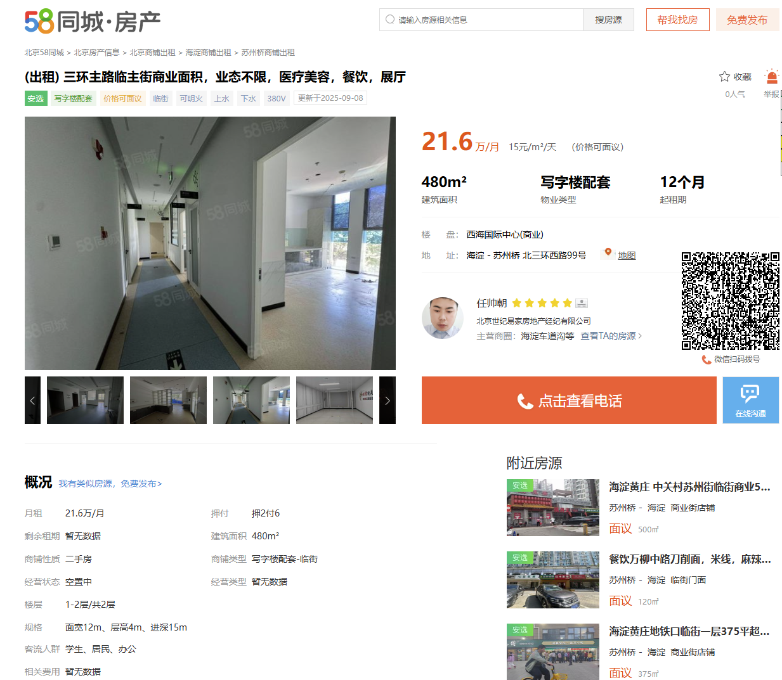

 | 丽金智地中心 | 北京市海淀区魏公村路6号院1号楼 | 商业-建行网点 | 1层 | 616.13 | 13.6 | 2023.8.4-2026.8.3
 | 启迪科技大厦 | 海淀区中关村东路1号院 | 商业-餐饮 | 1层 | 285.33 | 12 | 2022.4.1-2027.3.31
 |  |  | 商业-餐饮 | 1层 | 135.06 | 15.02 | 2023.6.1-2028.5.31
 |  |  | 商业-华为 | 1层 | 498.6 | 17.5 | 2023.2.8-2027.2.7
 |  |  | 商业-银行网点 | 1层 | 492.44 | 16.6
 | 理想国际大厦 | 北京市海淀区北四环西路58号院1号楼 | 商业-中行网点 | 1层 | 1486.32 | 21.39 | 2024.8.16-2029.8.15
 |  |  | 商业-蔚来汽车 | 1层 | 442.01 | 23.53 | 2016.9.1-2026.8.31
 |  |  | 商业-星巴克 | 1层 | 109.2 | 14.98 | 2021.1.27-2031.1.26
 |  |  | 商业-厦门银行网点 | 1层 | 442.02 | 30.36 | 2019.6.1-2029.5.31
 | 西海国际中心 |  | 商业-不限业态 | 1-2层 | 480 | 15 | 16.666666667

办公租金
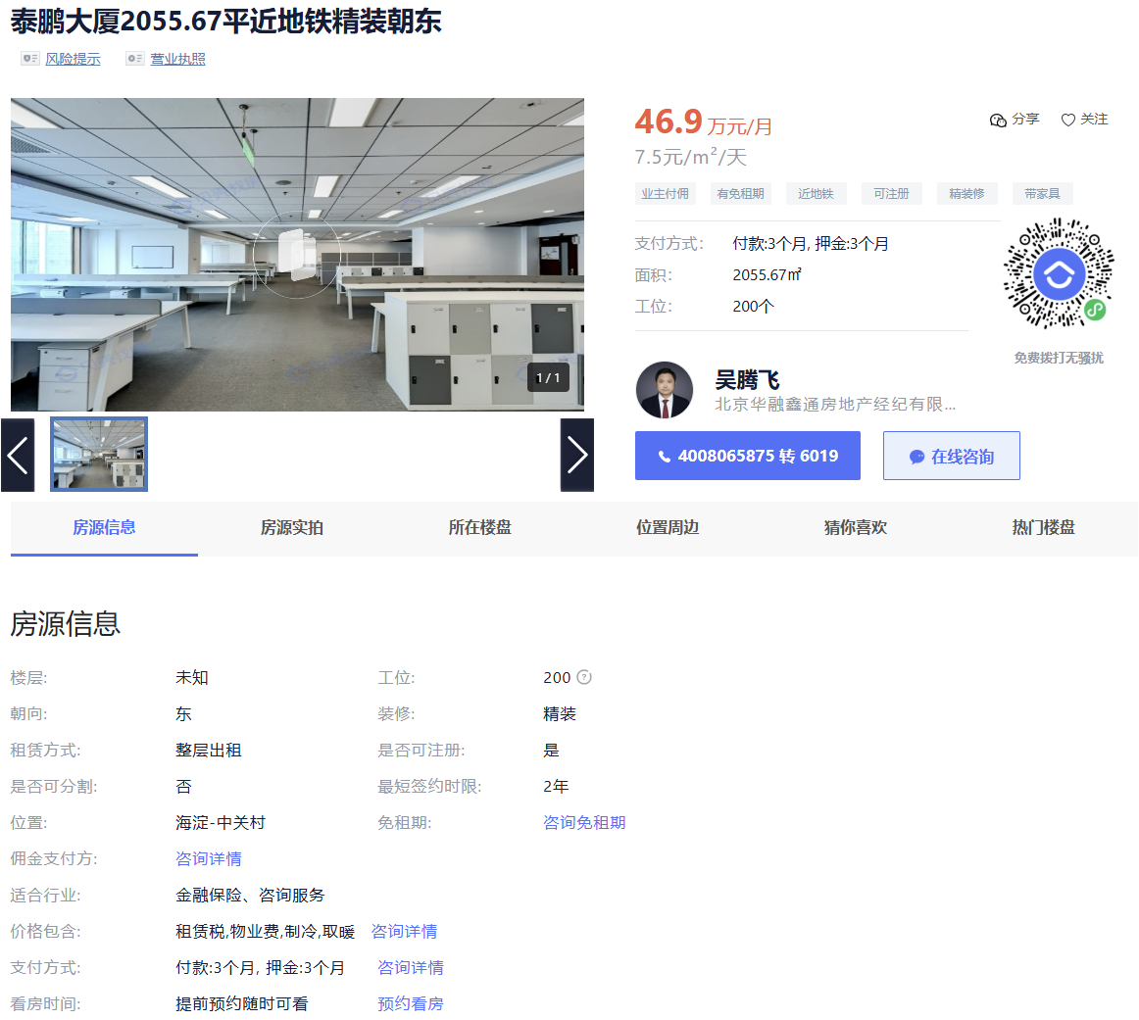
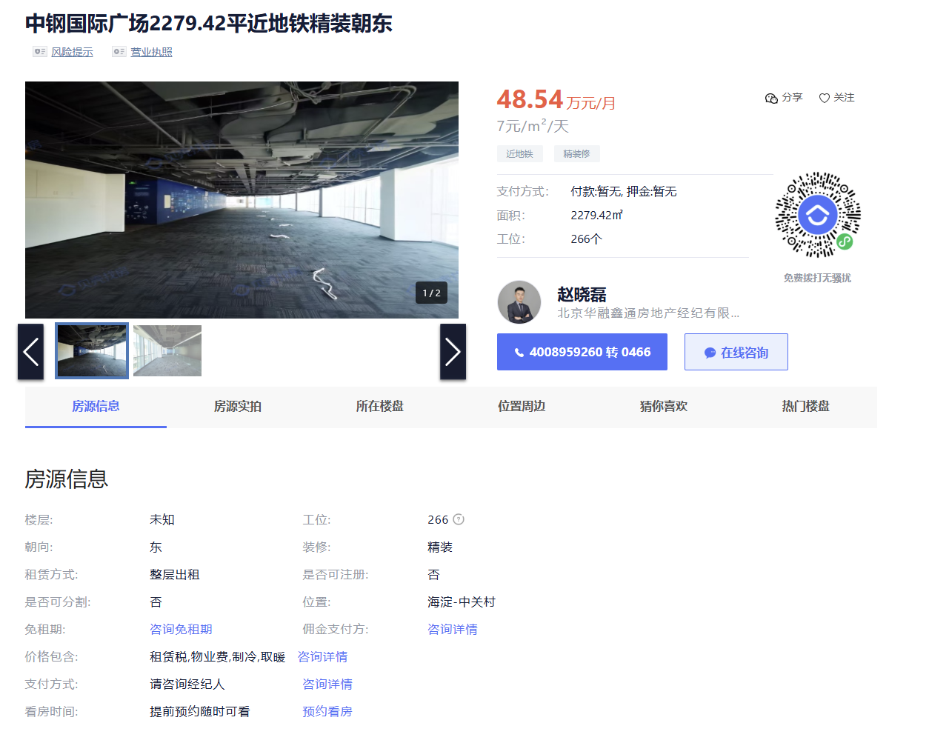
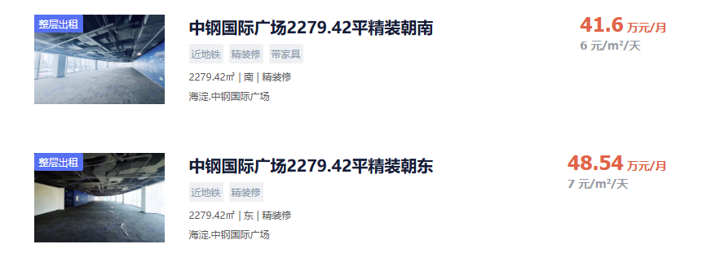
中钢国际广场 | 2279.42 | 6 | 2005
 | 2279.42 | 7 | 2005
航天精密大厦 | 3303.3 | 6 | 2000
互联网金融大厦 | 2100 | 6.65 | 2014
泰鹏大厦 | 2037 | 7 | 2007

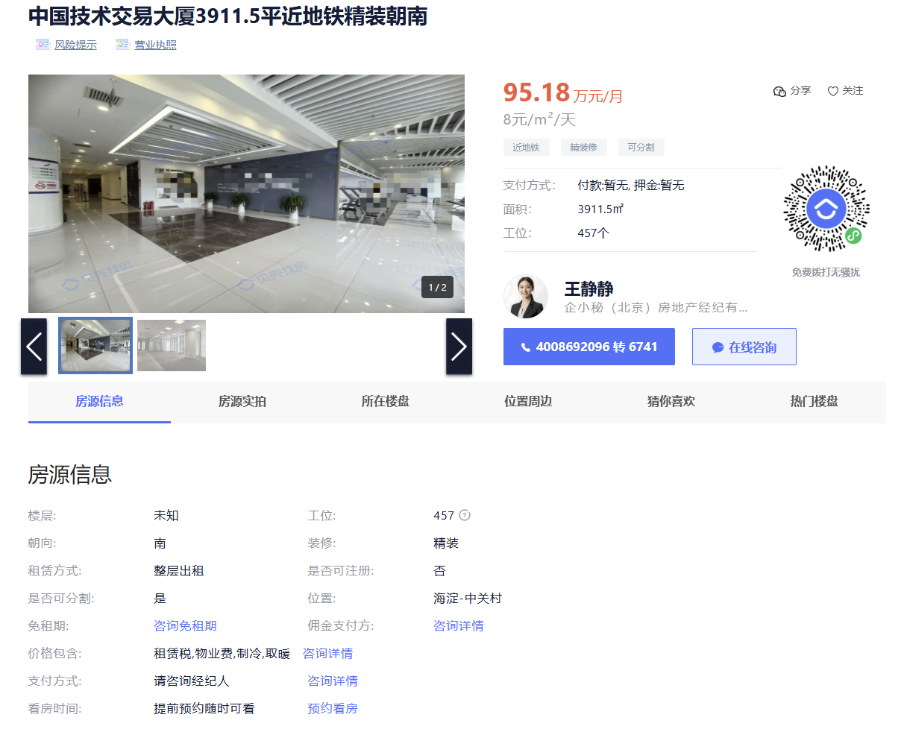

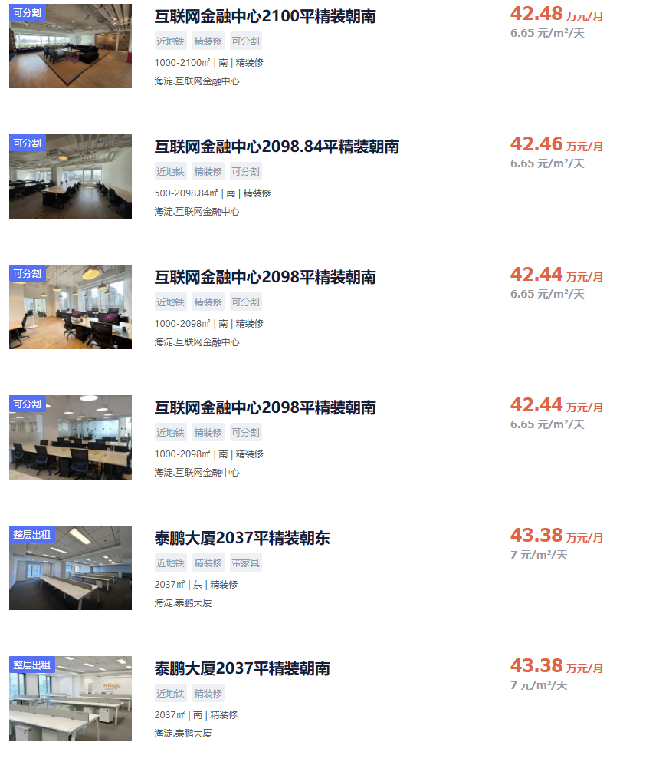
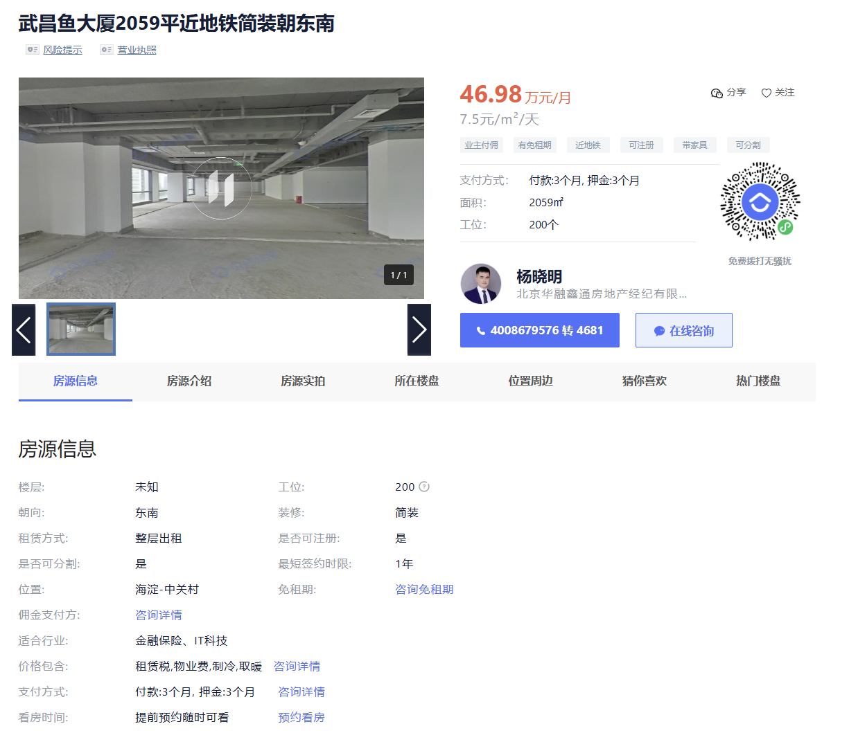
中国技术交易大厦 | 3911.5 | 8
武昌鱼大厦 | 2059 | 7.5
泰鹏大厦 | 2055.67 | 7.5
中钢国际广场 | 2279.42 | 7

